Requirement_Đặt lịch khám
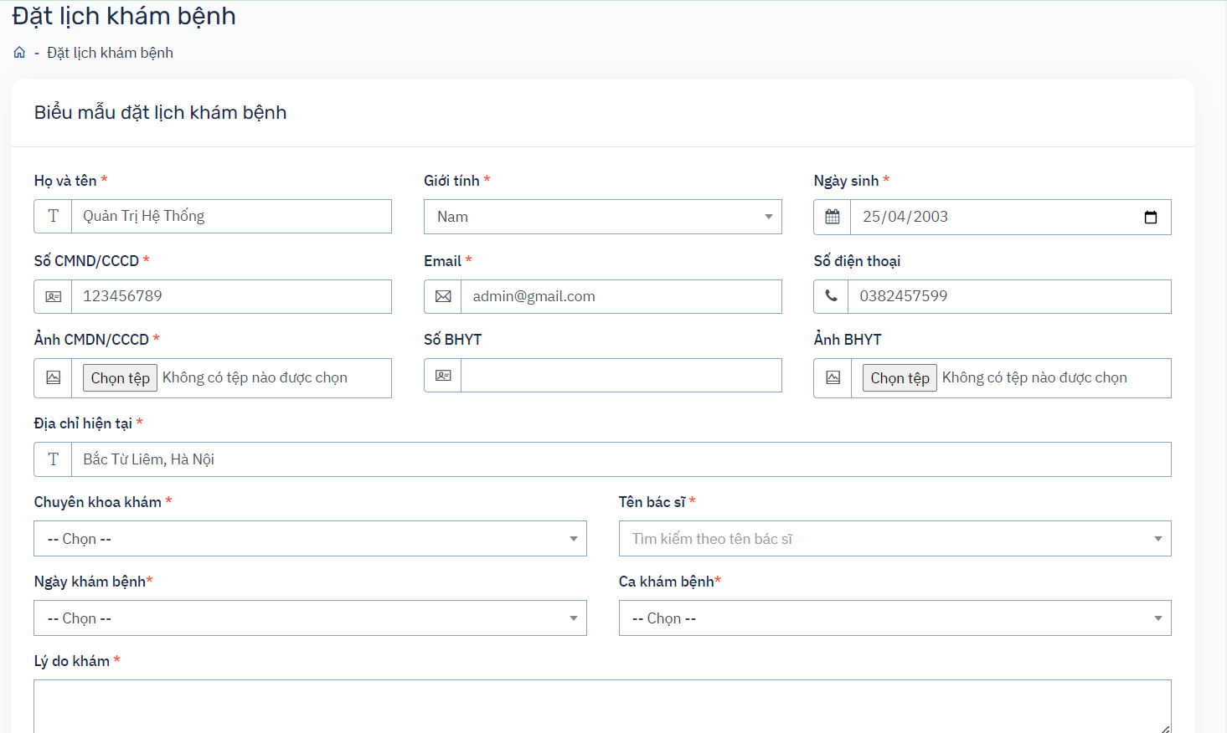
# | Filed Name | Type | Default value | Max length | Mandatory | Other
1 | Họ và tên | Textbox | Tên đăng nhập | 222 chars | x
2 | Giới tính | Combobox |  |  | x
3 | Ngày sinh | Datepicker |  |  | x | Dữ liệu khi bạn đăng ký tài khoản
4 | Số CMND/CCCD | Textbox |  | 222 chars | x
5 | Email | Textbox |  | 222 chars | x
6 | Số điện thoại | Textbox |  | 222 chars | x
7 | Ảnh CCCD/CMND | Upload file |  | File .png, .jpg |  | Đúng định dạng file,
8 | Số BHYT | Textbox |  | 222 chars
9 | Ảnh BHYT | Upload file |  | File .png, .jpg
10 | Địa chỉ | Textbox |  | 222 chars | x
11 | Chuyên khoa | Droplist |  |  | x
12 | Tên bác sĩ | Droplist |  |  | x
13 | Ngày khám | Droplist |  |  | x
14 | Ca khám | Droplist |  |  | x
15 | Lý do khám | Textbox |  | 222 chars | x
16 | Ghi chú | Textbox |  | 222 chars
17 | Quay lại | Button |  |  |  | Khi submit hiển thị thành công or thông báo lỗi
18 | Đặt lịch | Button |  |  |  | Khi submit sẽ thoát khỏi form đặt lịch

Design_Thêm mới chuyên khoa
# | Level 1 | Level 2 | Level 3
UI | Kiểm tra giao diện | Kiểm tra giao diện người dùng | - Khi phóng to, thu nhỏ - Khi sử dụng Tab, Shift-Tab - Khi sử dụng Enter
Function | Thêm mới chuyên khoa | Thêm mới thành công | Thêm mới với đầy đủ tất cả các trường dữ liệu
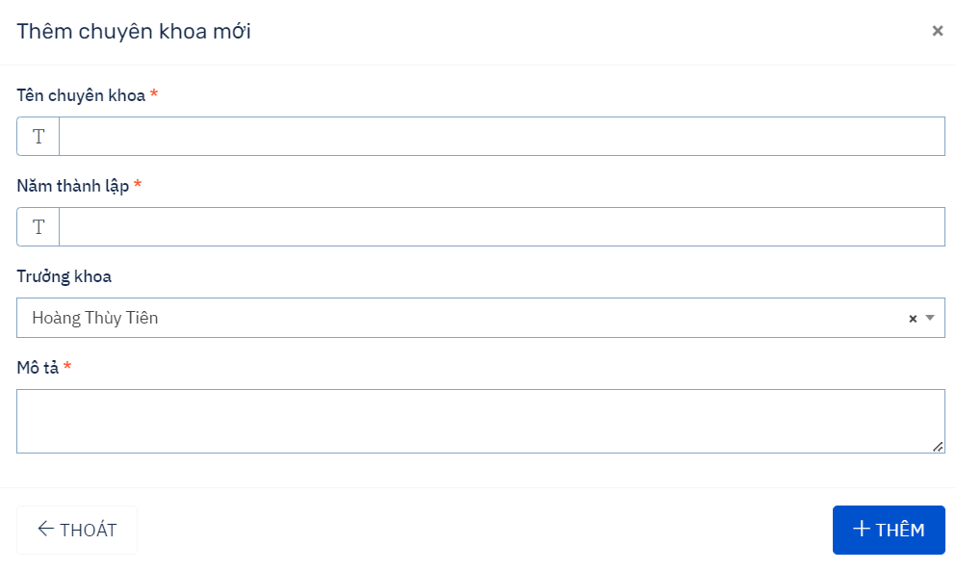
 |  |  | Thêm mới với đầy đủ tất cả các trường dữ liệu, độ dài dữ liệu = maxlength
 |  |  | Thêm mới với các trường dữ liệu bắt buộc
 |  | Thêm mới thất bại | Nhập thiếu trường dữ liệu
 |  |  | Nhập sai dữ liệu cho năm thành lập
 |  |  | Nhập đúng thông tin nhưng click button "Thoát"
 |  |  | Nhập đúng thông tin click x
Validation | Tạo mới chuyên khoa | Validate tên chuyên khoa | Bỏ trống/ full spcae
 |  |  | <minlength
 |  |  | =minlength
 |  |  | >maxlength
 |  |  | =maxlength
 |  |  | Nhập kí tự đặc biệt, số
 |  |  | Các thẻ html, sql,...
 |  |  | Tiếng Việt có dấu
 |  |  | Chứa khoảng trắng đầu và cuối
 |  | Validate Năm thành lập | Bỏ trống/ full spcae
 |  |  | <minlength
 |  |  | =minlength
 |  |  | >maxlength
 |  |  | =maxlength
 |  |  | Nhập kí tự đặc biệt
 |  |  | Các thẻ html, sql,...
 |  |  | Tiếng Việt có dấu
 |  |  | Số âm
 |  |  | Số thập phân
 |  | Validate Tên trưởng khoa | Kiểm tra danh sách các item hiển thị trong droplist
 |  |  | Kiểm tra chọn item trong droplist
 |  |  | Kiểm tra chức năng tìm kiếm trên droplist
 |  |  | Kiểm tra hiện thị scroll trong droplist nếu danh sách item quá dài
 |  | Validate Mô tả | Bỏ trống/ full spcae
 |  |  | <minlength
 |  |  | =minlength
 |  |  | >maxlength
 |  |  | =maxlength
 |  |  | Nhập kí tự đặc biệt, số
 |  |  | Các thẻ html, sql,...
 |  |  | Tiếng Việt có dấu
 |  |  | Chứa khoảng trắng đầu và cuối
 | Confirmation box | Button "Thêm mới" | Chọn Thêm mới
 |  | Button "Thoát" | Chọn Thoát
 | Check button | Icon X | Đóng form thêm mới

Requirement_Thêm ca làm việc
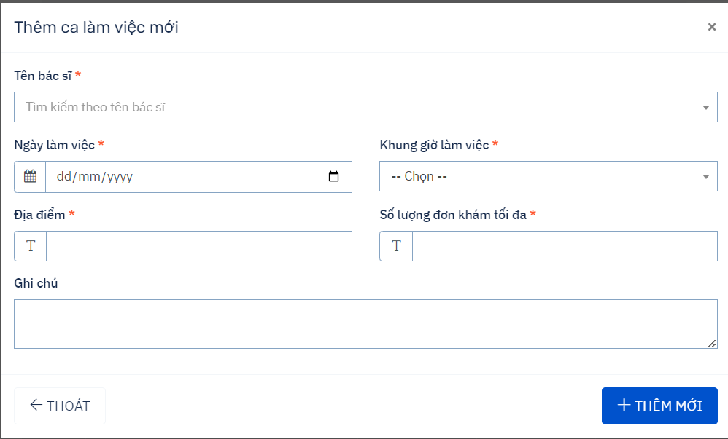
# | Field Name | Type | Default Value | Maxlength | Mandatory | Other
1 | Tên bác sĩ | selectbox |  |  | x | Danh sách tên các bác sĩ
2 | Ngày làm việc | datepicker |  |  | x
3 | Khung giờ làm việc | selecbox |  |  | x | danh sách các khung giờ
5 | Địa điểm | Textbox |  | 222 chars | x
6 | Số lượng đơn khám max | Textbox |  | 222 chars | x | là số nguyên dương
7 | Ghi chú | Textbox |  | 222 chars
8 | Thoát | button
9 | Thêm mới | button
10 | Icon x | button

Design_Thêm ca làm
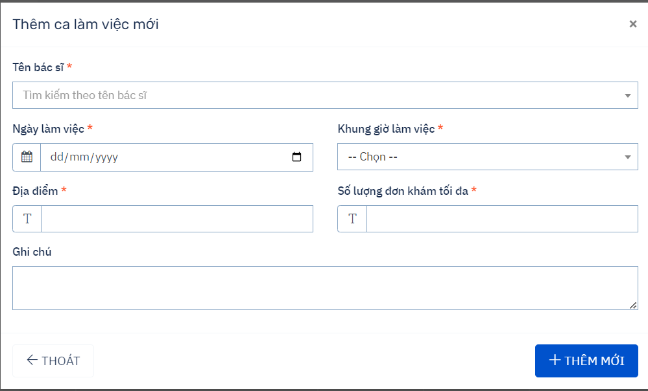
# | Type | Level 1 | Level 2 | Level 3
1 | UI | Kiểm tra giao diện người dùng | Kiểm tra giao diện người dùng | - Khi phóng to, thu nhỏ - Khi dùng Tab, Shift- Tab - Khi dùng Enter
2 | Function | Thêm mới ca làm việc | Thêm mới thành công | Nhập đầy đủ dữ liệu cho tất cả các trường
 |  |  |  | Nhập dữ liệu cho các trường bắt buộc
 |  |  |  | Nhập đầy đủ dữ liệu cho các trường( dữ liệu = max length)
 |  |  | Thêm mới thất bại | Nhập thiếu dữ liệu cho trường bắt buộc
 |  |  |  | Nhập sai dữ liệu cho số lượng đơn
 |  |  |  | Nhập đúng, đủ dữ liệu nhưng click button "Thoát"
 |  |  |  | Nhập đúng, đủ dữ liệu nhưng click button "X"
3 | Validation | Tạo mới ca làm việc | Validate Tên bác sĩ | Kiểm tra danh sách các item hiển thị trong droplist
 |  |  |  | Kiểm tra chọn item trong droplist
 |  |  |  | Kiểm tra chức năng tìm kiếm trên droplist
 |  |  |  | Kiểm tra hiện thị scroll trong droplist nếu danh sách item quá dài
 |  |  | Validate ngày làm việc | Kiểm tra focus hộp Calendar khi textbox chưa có dữ liệu
 |  |  |  | Kiểm tra focus hộp Calendar khi textbox có dữ liệu
 |  |  |  | Kiểm tra trạng thái các ngày trong hộp Calendar
 |  |  |  | Kiểm tra hoạt động của hộp Calendar
 |  |  |  | Kiểm tra việc reset giá trị trong hộp Calendar khi nhấn nút xóa
 |  |  |  | Kiểm tra đúng định dạng (dd/mm/yyyyy)
 |  |  |  | Kiểm tra đúng định dạng (dd/mm/yyyyy) nhưng ngày tháng không hớp lệ
 |  |  |  | Kiểm tra tính bắt buộc
 |  |  |  | Kiểm tra trường hợp ngày /tháng/năm >, <,= ngày/tháng/năm hiện tại
 |  |  | Validate khung làm việc | Kiểm tra danh sách và các item hiển thị trong droplist
 |  |  |  | Kiểm tra chọn item trong droplist
 |  |  |  | Kiểm tra chức năng tìm kiếm trên droplist
 |  |  |  | Kiểm tra hiện thị scroll trong droplist nếu danh sách item quá dài
 |  |  | Validate Địa điểm | Bỏ trống/ full spcae
 |  |  |  | <min
 |  |  |  | =min
 |  |  |  | >max
 |  |  |  | =max
 |  |  |  | Nhập kí tự đặc biệt, số
 |  |  |  | Các thẻ html, sql,...
 |  |  |  | Tiếng Việt có dấu
 |  |  |  | Chứa khoảng trắng đầu và cuối
 |  |  | Validate số lượng đơn khám | Bỏ trống/ full spcae
 |  |  |  | <min
 |  |  |  | =min
 |  |  |  | >max
 |  |  |  | =max
 |  |  |  | Nhập kí tự đặc biệt
 |  |  |  | Các thẻ html, sql,...
 |  |  |  | Tiếng Việt có dấu
 |  |  |  | Số âm
 |  |  |  | Số thập phân
 |  |  | Validate Ghi chú | Bỏ trống/ full spcae
 |  |  |  | <min
 |  |  |  | =min
 |  |  |  | >max
 |  |  |  | =max
 |  |  |  | Nhập kí tự đặc biệt, số
 |  |  |  | Các thẻ html, sql,...
 |  |  |  | Tiếng Việt có dấu
 |  |  |  | Chứa khoảng trắng đầu và cuối
 |  | Confirmation box | Button "Thêm mới" | Chọn Thêm mới
 |  |  | Button "Thoát" | Chọn Thoát
 |  | Check button | Icon X | Đóng form thêm mới

Requirement_Thêm Mới BS
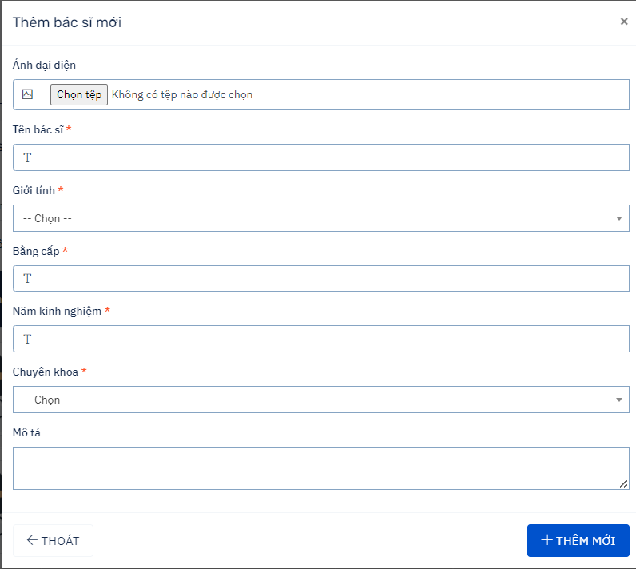
# | Field Name | Type | Default Value | Maxlength | Mandatory | Other
1 | Ảnh đại diện | File ảnh |  |  |  | File .jpg, .png
2 | Tên | Textbox |  | 222 chars | x
3 | Giới tính | Combobox |  |  | x
4 | Bằng cấp | Textbox |  | 222 chars | x
5 | Năm kinh nghiệm | Textbox |  | 222 chars | x
6 | Chuyên khoa | Combobox |  |  | x
7 | Mô tả | Textbox
8 | Icon Thoát | button |  |  |  | Đóng form thêm mới và quay về màn hình trước đó
9 | Button Thêm Mới | button |  |  |  | Submit và thêm mới bác sĩ
10 | Button Thoát | Button |  |  |  | Đóng form thêm mới và quay về màn hình trước đó
11 | Icon X | Icon

Requirement_Đặt lịch
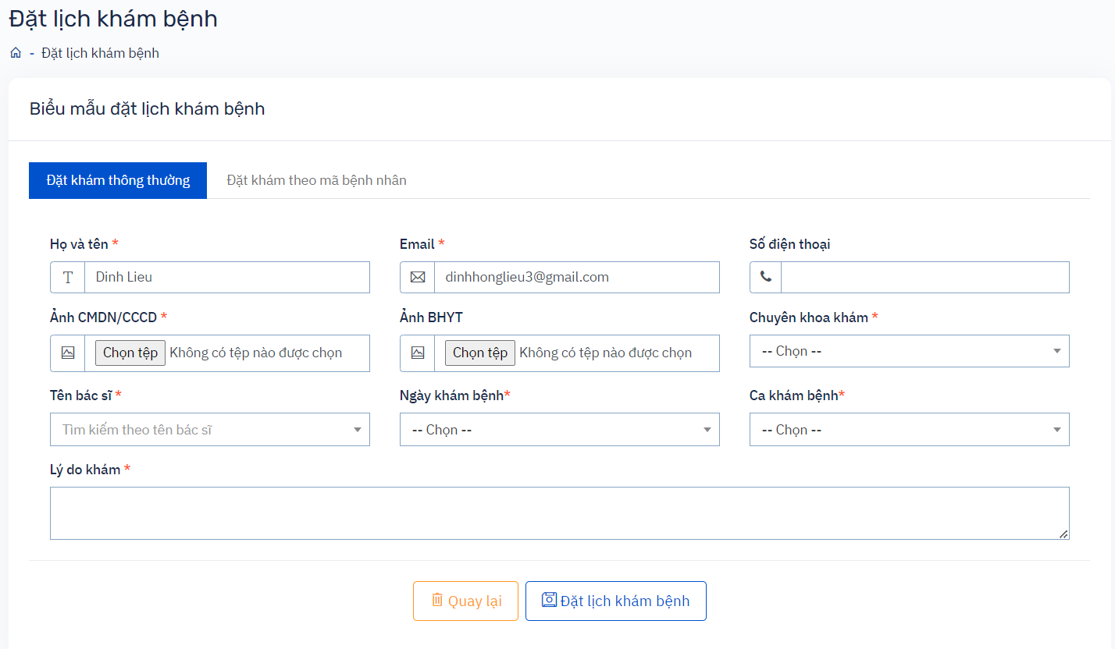
# | Field Name | Type | Default Value | Max length | Mandatory | Other
1 | Họ và tên | Textbox |  | 222 chars | x
2 | Email | Textbox |  | 222 chars | x | Đúng định dạng gmail
3 | Điện thoại | Textbox |  | 10 số |  | Dạng số
4 | Ảnh CCCD | File |  |  | x | Đúng file
5 | Ảnh BHYT | File |  |  |  | Đúng file
6 | Chuyên khoa | Droplist |  |  | x
7 | Tên bác sĩ | Droplist |  |  | x
8 | Ngày khám | Droplist |  |  | x
9 | Giờ khám | Droplist |  |  | x
10 | Lý do khám | Textbox |  | 222 chars | x
11 | Button "Đặt khám" | Button |  |  | x | Hiển thị thông báo đăng ký thành công or thất bại
12 | Quay lại | Button
13 | Trang chủ | Button

Requirement_ListBacSi
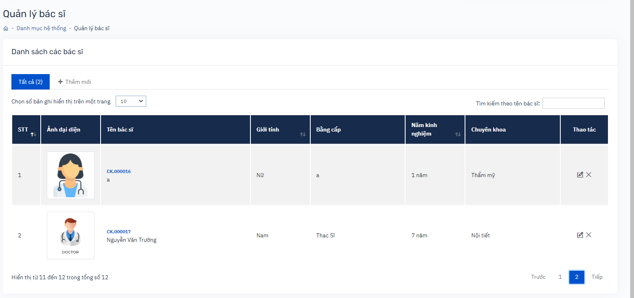
# | Field Name | Type | Default value | Maxxlength | Mandatory | Other
1 | Search theo tên | Textbox
2 | Icon Chỉnh sửa | Button
3 | Icon xóa | Button |  |  |  | Xóa
4 | Icon sang trang | Button |  |  |  | Hiển thị danh sách bác sĩ khi được phần trang
5 | Icon thêm mới | Button |  |  |  | Hiển thị form thêm mới
6 | Icon thêm mới | Button
7 | Số bản ghi | Droplist | 10
8 | Tìm kiếm | Textbox
9 | Button số trang | Button | 1

Requirement_Dang ky
# | Field name | Type | Default value | Maxleng | Mandatory | Other
1 | Họ | Text box |  | 0-222 chars | x
2 | Tên | Text box |  | 0-222 chars | x
3 | CMND/CCCD | Text box |  | 0-222 chars | x | dạng số
4 | Email | Text box |  | 0-222 chars | x
5 | Mật khẩu | Text box |  | 0-222 chars | x | chứa cả số và chữ
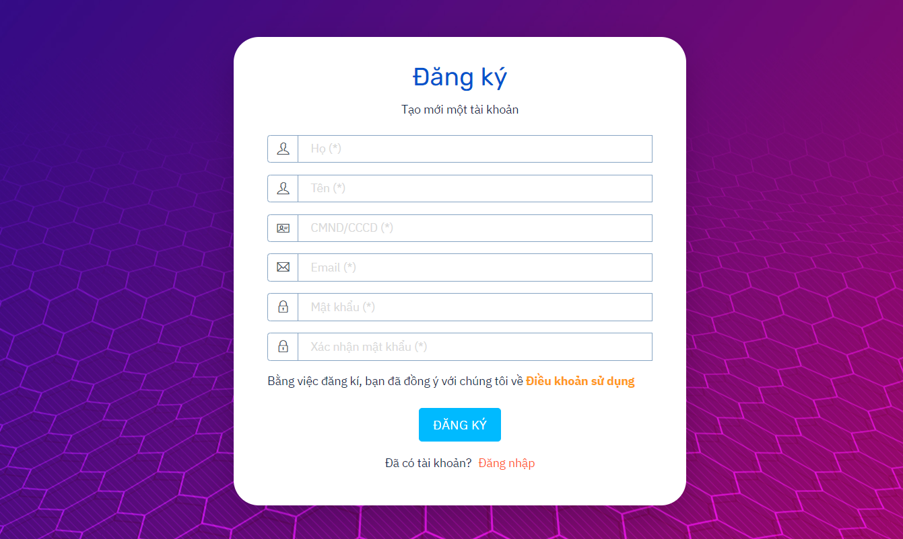
6 | Xác nhận mật khẩu | Text box |  | 0-222 chars | x | Giống như mật khẩu
7 | Button Đăng ký | Button |  |  |  | Hiển thị thông báo đăng ký thành công or thất bại
8 | Điều khoản sử dụng | Link
9 | Đăng nhập | Link |  |  |  | Khi có tài khoản

Design_Dang ky_C
 | Type | Level 1 | Level 2 | Level 3
1 | UI | Kiểm tra GUI người dùng mới | Kiểm tra GUI người dùng mới | - Tổng thể giao diện màn hình, phóng to, thu nhỏ - Phím Shift-Tab - Enter
2 | Functional | Đăng ký | Đăng ký thành công | Đăng ký thành công với đầy đủ các trường, đúng định dạng
 |  |  |  | Đăng ký thành công với các trường bắt buộc
 |  |  |  | Đăng ký thành công với các trường dữ liệu có độ dài tối đa,đúng định dạng
 |  |  | Đăng ký thất bại | Trường không đúng định dạng cho các trường: Họ, Tên, CCCD, Email, Mật khẩu

 |  |  |  | Nhập đúng, đủ thông tin nhưng chọn click đăng nhập
 |  |  |  | Nhập trùng CCCD
 |  |  |  | Nhập thiếu các trường bắt buộc
 |  |  |  | Kiểm tra tính duy nhất
 |  |  |  | Đăng ký với tài khoản đã tồn tại (Email trùng)
3 | Validation | Đăng ký | Họ | Để trống // full space
 |  |  |  | < minlength(Nhập tay or copy)
 |  |  |  | =minlength(Nhập tay or copy)
 |  |  |  | =maxength(Nhập tay or copy)
 |  |  |  | >maxength(Nhập tay or copy)
 |  |  |  | Có các loại dữ liệu: chứa số, ký tự đặc biệt
 |  |  |  | Các thẻ, chuỗi HTML,sql, Java,..
 |  |  |  | Kiểm tra tính bắt buộc
 |  |  |  | Nhập Tiếng Việt
 |  |  | Tên | Để trống // full space
 |  |  |  | < min(Nhập tay or copy)
 |  |  |  | =minlength(Nhập tay or Copy)
 |  |  |  | >maxlength(Nhập tay or Copy)
 |  |  |  | =maxlength(Nhập tay or Copy)
 |  |  |  | Có các loại dữ liệu: chứa số, ký tự đặc biệt
 |  |  |  | Các thẻ, chuỗi HTML, Java,..
 |  |  |  | Nhập Tiếng Việt
 |  |  |  | Dữ liệu được thay thế bằng tài khoản khi gõ
 |  |  | CCCD/CMND | Để trống // full space
 |  |  |  | <minlength(Nhập tay or Copy)
 |  |  |  | =minlength(Nhập tay or Copy)
 |  |  |  | >maxlength(Nhập tay or Copy)
 |  |  |  | =maxlength(Nhập tay or Copy)
 |  |  |  | Có các thẻ, chuỗi html, java,..
 |  |  |  | Chứa loại dữ liệu đặc biệt, chữ
 |  |  |  | Nhập số âm
 |  |  |  | Nhập số thập phân
 |  |  | Email | Để trống // full space
 |  |  |  | <minength(Nhập tay or copy)
 |  |  |  | =minength(Nhập tay or copy)
 |  |  |  | >maxength(Nhập tay or copy)
 |  |  |  | =maxength(Nhập tay or copy)
 |  |  |  | Có chứa spqce đầu or cuối chuỗi( trim space)
 |  |  |  | Chứa loại dữ liệu đặc biệt, chữ
 |  |  |  | Kiểm tra tính duy nhất
 |  |  |  | Kiểm tra chữ hoa, chữ thường
 |  |  |  | Kiểm tra tính hợp lệ, không hợp lệ
 |  |  |  | Kiểm tra tính bắt buộc
 |  |  | Mật khẩu | Kiểm tra khi nhập các kí tự đặc biệt
 |  |  |  | để trống/full space
 |  |  |  | <minength(Nhập tay or copy)
 |  |  |  | =minength(Nhập tay or copy)
 |  |  |  | =maxength(Nhập tay or copy)
 |  |  |  | >maxength(Nhập tay or copy)(Nhập tay or copy)
 |  |  |  | Có chứa space ở đầu or cuối( xóa space)
 |  |  |  | Các loại dữ liệu: chứa số, ký tự đặc biệt, chuỗi html, java script, SQL, emoji..
 |  |  |  | Trường mật khẩu có được mã hóa không
 |  |  |  | Kiểm tra tính duy nhất
 |  |  |  | Kiểm tra tính bắt buộc
 |  |  |  | Kiểm tra chữ hoa, chữ thường, ký tự đặc biệt
 |  |  | Xác nhận mật khẩu | để trống/full space
 |  |  |  | <minlength(Nhập tay or Copy)
 |  |  |  | =minlength(Nhập tay or Copy)
 |  |  |  | =maxlength(Nhập tay or Copy)
 |  |  |  | >maxlength(Nhập tay or Copy)(Nhập tay or copy)
 |  |  |  | Có chứa space ở đầu oor cuối( xóa space)
 |  |  |  | Các loại dữ liệu: chứa số, ký tự đặc biệt, chuỗi html, java script, SQL, emoji..
 |  |  |  | Kiểm tra tính bắt buộc
 |  |  |  | Có chứa space ở đầu or cuối (trim space)
 |  |  |  | Trường mật khẩu có được mã hóa không
 |  | Nút xác nhận | Button Đăng ký | Chọn Button
 |  |  | Button Đăng nhập | Chọn Button
 |  | Đăng nhập | Link | Click vào "Đăng nhập"
 |  | Điều khoản sử dụng | Link | Click "Điều khoản sử dụng"

requirement_Dang nhap
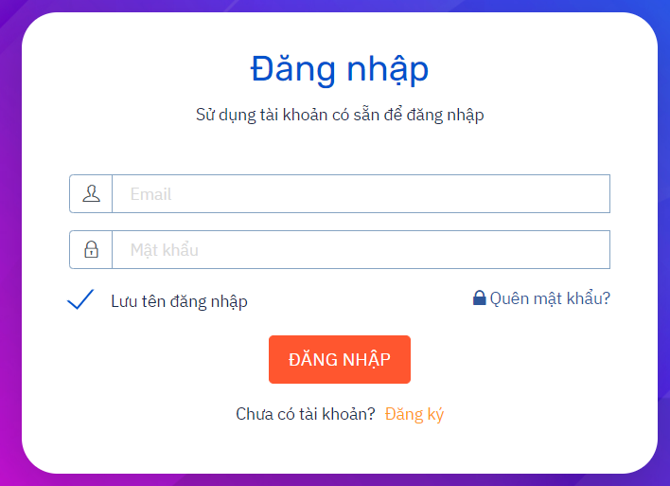
# | Field name | Type | Default value | Maxleng | Mandatory | Other
1 | Email | Textbox |  | 222 chars | x
2 | mật khẩu | Textbox |  | 5-30 chars | x | chứa cả số cả chữ, ký tự đặc biệt
3 | button Đăng nhập | button |  |  | x | khi click button hiển thị đăng nhập thành công or thất bại
4 | Quên mật khẩu | Link
5 | Đăng ký | Link |  |  |  | Khi chưa tạo tài khoản

